Hoja1
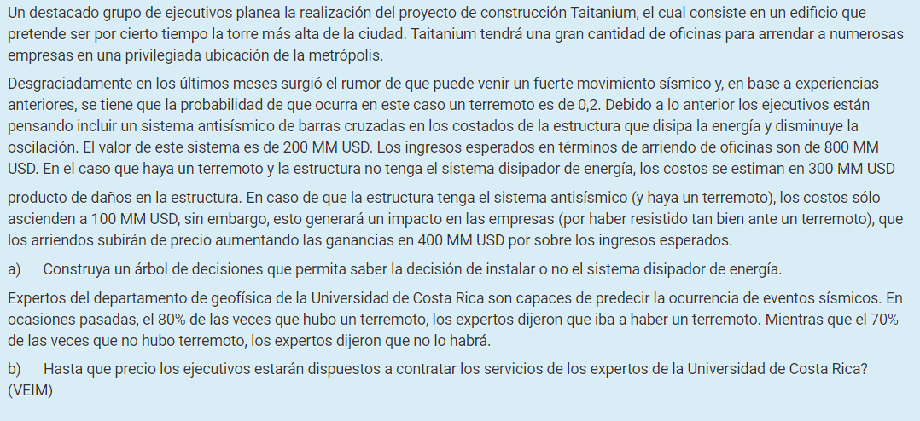

 | Hay terremoto | No hay terremoto
Prob. A Priori | 0.2 | 0.8
 |  |  | TreePlan Student License |  |  |  |  |  |  |  | 0.2 |  |  |  | For Education Only
 |  |  |  |  |  |  |  |  |  |  | Hay terremoto
Exactitud | Hay terremoto | No hay terremoto |  |  |  |  |  |  |  |  |  |  |  |  | -300
Hay terremoto | 0.8 | 0.3 |  |  |  |  |  | Comprar sistema |  |  | -100 | -300
No hay | 0.2 | 0.7
 |  |  |  |  |  |  |  | -200 | -220 |  | 0.8
Resultados del Estudio | Prob. |  |  |  |  |  |  |  |  |  | No hay terremoto
Hay terremoto | 0.40 |  |  |  |  |  |  |  |  |  |  |  |  |  | -200
No hay terremoto | 0.60 |  |  |  | Sin estudio |  |  |  |  |  | 0 | -200
 |  |  |  |  |  |  | 2
 |  |  |  |  | 0 | -60 |  |  |  |  | 0.2
Prob. A Posteriori |  |  |  |  |  |  |  |  |  |  | Hay terremoto
Conclusiones de los estudios | Hay terremoto | No hay terremoto |  |  |  |  |  |  |  |  |  |  |  |  | -300
Hay terremoto | 0.40 | 0.60 |  |  |  |  |  | No comprar sistema |  |  | -300 | -300
No hay terremoto | 0.07 | 0.93
 |  |  |  |  |  |  |  | 0 | -60 |  | 0.8
 |  |  |  |  |  |  |  |  |  |  | No hay terremoto
 | Valor con información - Valor sin información |  |  |  |  |  |  |  |  |  |  |  |  |  | 0
VEIM | 12 |  |  |  |  |  |  |  |  |  | 0 | 0

 |  |  |  |  |  |  |  |  |  |  |  |  | 0.40
 |  |  |  |  |  |  |  |  |  |  |  |  | Hay terremoto
 |  |  |  | 2 |  |  |  |  |  |  |  |  |  |  | -300
 |  |  | -48 |  |  |  |  |  |  |  | Comprar sistema |  | -100 | -300

 |  |  |  |  |  |  |  |  |  |  | -200 | -240 | 0.60
 |  |  |  |  |  |  |  |  |  |  |  |  | No hay terremoto
 |  |  |  |  |  |  |  | 0.40 |  |  |  |  |  |  | -200
 |  |  |  |  |  |  |  | Hay terremoto |  |  |  |  | 0 | -200
 |  |  |  |  |  |  |  |  |  | 2
 |  |  |  |  |  |  |  | 0 | -120 |  |  |  | 0.40
 |  |  |  |  |  |  |  |  |  |  |  |  | Hay terremoto
 |  |  |  |  |  |  |  |  |  |  |  |  |  |  | -300
 |  |  |  |  |  |  |  |  |  |  | No comprar sistema |  | -300 | -300
 |  |  |  |  | Con estudio
 |  |  |  |  |  |  |  |  |  |  | 0 | -120 | 0.60
 |  |  |  |  | 0 | -48 |  |  |  |  |  |  | No hay terremoto
 |  |  |  |  |  |  |  |  |  |  |  |  |  |  | 0
 |  |  |  |  |  |  |  |  |  |  |  |  | 0 | 0

 |  |  |  |  |  |  |  | 0.60
 |  |  |  |  |  |  |  | No hay terremoto
 |  |  |  |  |  |  |  |  |  |  |  |  |  |  | 0
 |  |  |  |  |  |  |  | 0 | 0

 |  |  |  |  |  |  |  |  |  |  |  |  |  |  |  |  | ID | Name | Value | Prob | Pred | Kind | NS | S1 | S2 | S3 | S4 | S5 | Row | Col | Mark
 |  |  |  |  |  |  |  |  |  |  |  |  |  |  |  | 0 | 0 | TreePlan | 0 | 0 | 0 | D | 2 | 1 | 2 | 0 | 0 | 0 | 22 | 1 | TRUE
 |  |  |  |  |  |  |  |  |  |  |  |  |  |  |  | 9 | 1 |  |  | 0 | 0 | D | 2 | 3 | 4 | 0 | 0 | 0 | 9 | 5 | TRUE
 |  |  |  |  |  |  |  |  |  |  |  |  |  |  |  | 0 | 2 |  |  | 0 | 0 | E | 2 | 9 | 10 | 0 | 0 | 0 | 35 | 5 | TRUE
 |  |  |  |  |  |  |  |  |  |  |  |  |  |  |  | 11 | 3 |  |  | 0 | 1 | E | 2 | 5 | 6 | 0 | 0 | 0 | 4 | 9 | TRUE
 |  |  |  |  |  |  |  |  |  |  |  |  |  |  |  | 12 | 4 |  |  | 0 | 1 | E | 2 | 7 | 8 | 0 | 0 | 0 | 14 | 9 | TRUE
 |  |  |  |  |  |  |  |  |  |  |  |  |  |  |  | 13 | 5 |  |  |  | 3 | T | 0 | 0 | 0 | 0 | 0 | 0 | 2 | 13 | TRUE
 |  |  |  |  |  |  |  |  |  |  |  |  |  |  |  | 14 | 6 |  |  |  | 3 | T | 0 | 0 | 0 | 0 | 0 | 0 | 7 | 13 | TRUE
 |  |  |  |  |  |  |  |  |  |  |  |  |  |  |  | 15 | 7 |  |  |  | 4 | T | 0 | 0 | 0 | 0 | 0 | 0 | 12 | 13 | TRUE
 |  |  |  |  |  |  |  |  |  |  |  |  |  |  |  | 16 | 8 |  |  |  | 4 | T | 0 | 0 | 0 | 0 | 0 | 0 | 17 | 13 | TRUE
 |  |  |  |  |  |  |  |  |  |  |  |  |  |  |  | 0 | 9 |  |  |  | 2 | D | 2 | 11 | 12 | 0 | 0 | 0 | 29 | 9 | TRUE
 |  |  |  |  |  |  |  |  |  |  |  |  |  |  |  | 0 | 10 |  |  |  | 2 | T | 0 | 0 | 0 | 0 | 0 | 0 | 42 | 9 | TRUE
 |  |  |  |  |  |  |  |  |  |  |  |  |  |  |  |  | 11 |  |  | 0 | 9 | E | 2 | 13 | 14 | 0 | 0 | 0 | 24 | 13 | TRUE
 |  |  |  |  |  |  |  |  |  |  |  |  |  |  |  |  | 12 |  |  | 0 | 9 | E | 2 | 15 | 16 | 0 | 0 | 0 | 34 | 13 | TRUE
 |  |  |  |  |  |  |  |  |  |  |  |  |  |  |  |  | 13 |  |  |  | 11 | T | 0 | 0 | 0 | 0 | 0 | 0 | 22 | 17 | TRUE
 |  |  |  |  |  |  |  |  |  |  |  |  |  |  |  |  | 14 |  |  |  | 11 | T | 0 | 0 | 0 | 0 | 0 | 0 | 27 | 17 | TRUE
 |  |  |  |  |  |  |  |  |  |  |  |  |  |  |  |  | 15 |  |  |  | 12 | T | 0 | 0 | 0 | 0 | 0 | 0 | 32 | 17 | TRUE
 |  |  |  |  |  |  |  |  |  |  |  |  |  |  |  |  | 16 |  |  |  | 12 | T | 0 | 0 | 0 | 0 | 0 | 0 | 37 | 17 | TRUE

